Repo-Fot.1
 |  | INFORME DE MP

Ubicación | Edificio
N° Orden:
Actividad: | Se realiza Limpieza de Teclado y Mouse – TCS – Sala de Mantenimiento
Fecha: | 2024-02-13
Hora Inicio: | 23:30:00
Fecha: | 2024-02-14
Hora Final: | 0:30:00
Materiales: Trapos microfibra, Silicona en spray, Sopladora
Participantes: | Jordano Benavente, Leonardo Perez

 |  | TECLADO
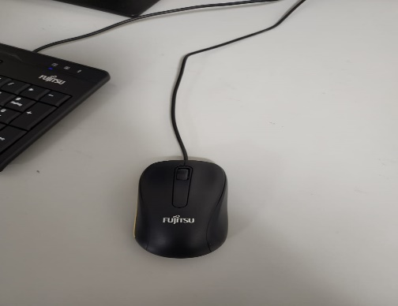
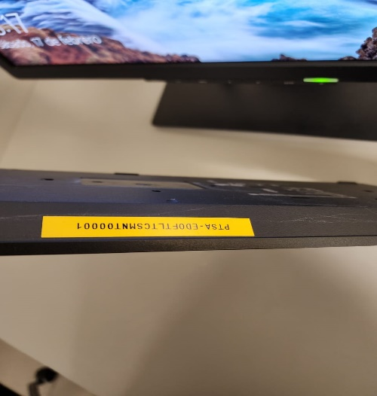

ANTES |  |  | ANTES
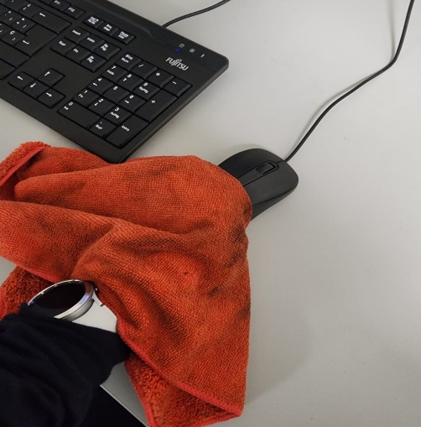
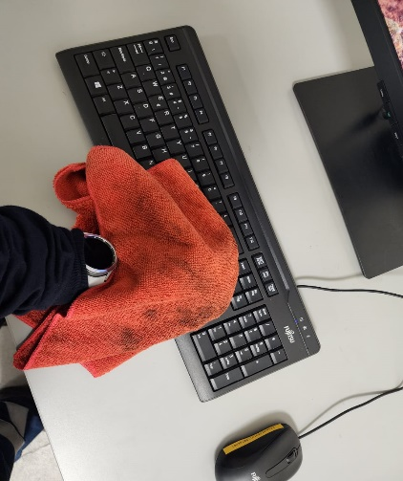

DURANTE |  |  | DURANTE
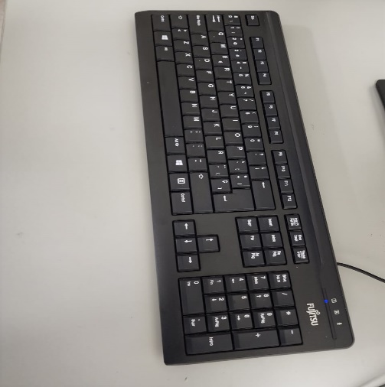

DESPUES |  |  | DESPUES

Repo-Fot.2
 |  | INFORME DE MP

Participantes: | Jordano Benavente, Lonardo Perez
Ubicación | Edificio PCO-N
N° Orden:
Actividad: | Se realiza Limpieza de Teclado y Mouse – TCS – PCON
Fecha: | 2024-02-13
Hora de Inicio: | 23:30:00
Fecha: | 2024-02-13
Hora final: | 0:30:00
Materiales: Trapos microfibra, Silicona en spray, Sopladora

 | PC TCS PCO – PASAJEROS 2

 |  | TECLADO
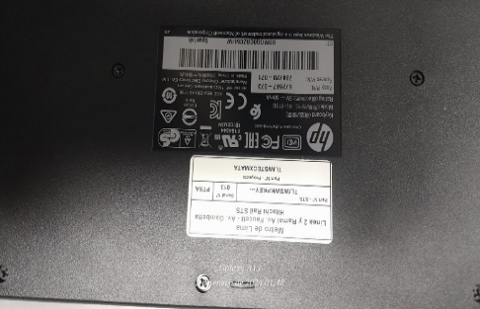

WKPKEY-0013 |  |  | SERIE: BDMGQOCRZC5LIW

 |  | MOUSE
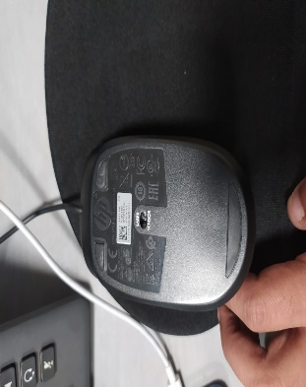

WKPMOU-0013 |  |  | SERIE: FCMHLOAQWBC1Z1

 | PC TCS PCO – PASAJEROS 1

 |  | TECLADO
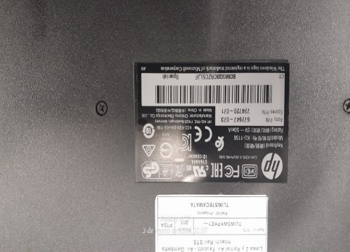

WKPKEY-0011 |  |  | SERIE: BDMGQOCRZC5LJF

 |  | MOUSE
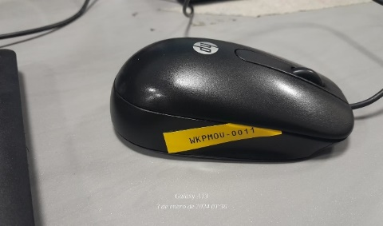
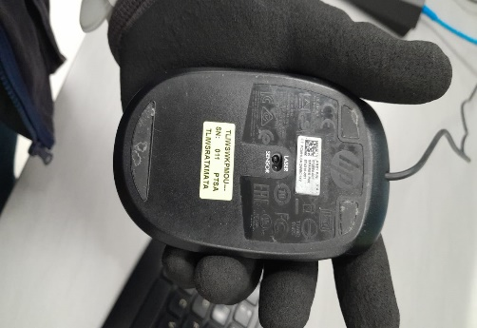

WKPMOU-0011 |  |  | SERIE: FCMHLOAQWBC1X2

 | 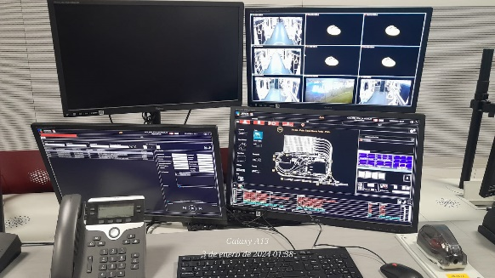

 | PC TCS PCO – TRAFICO 2

 |  | TECLADO
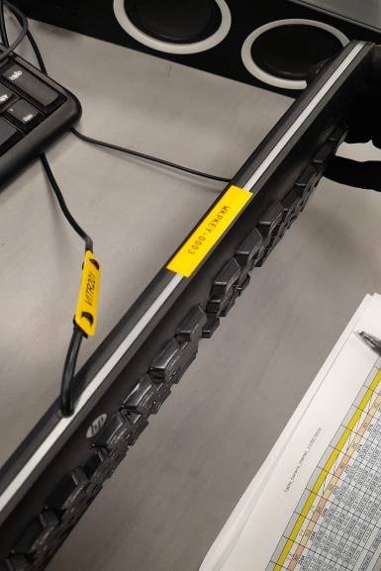
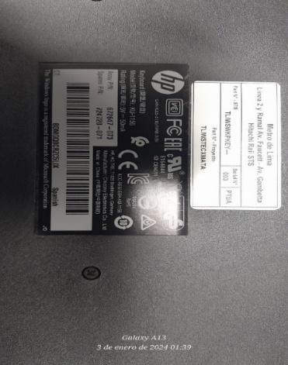

WKPKEY-0003 |  |  | BDMGQOCRZC5LIX

 |  | MOUSE
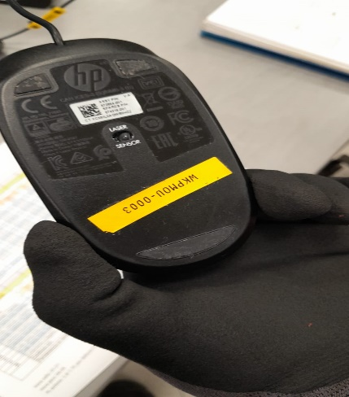
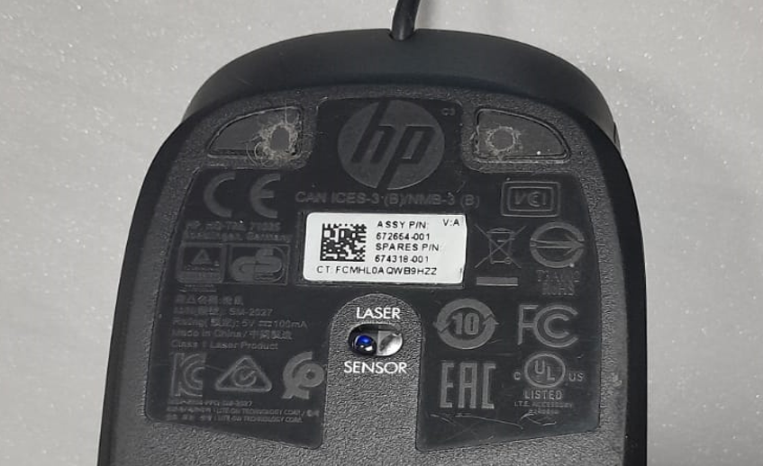

WKPMOU-0003 |  |  | SERIE: BDMGQOCRZC5L1X

 | 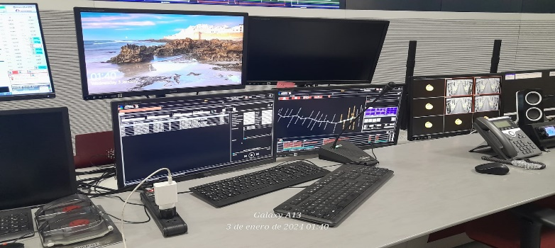

 | PC TCS PCO - TRAFICO1

 |  | TECLADO
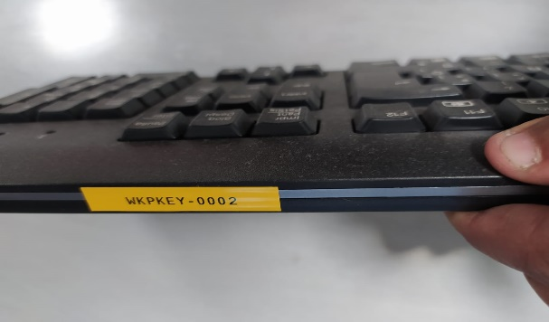
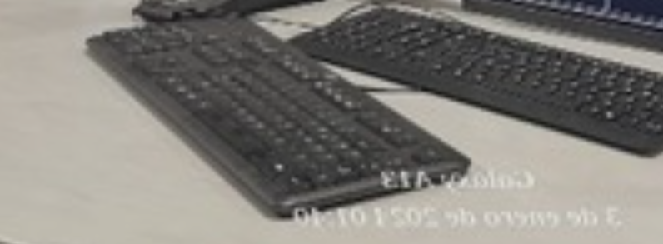

WKPKEY-0002 |  |  | SERIE: BDMGQOCRZ5LRT

 |  | MOUSE

 | NO CUENTA CON MOUSE |  |  | NO CUENTA CON MOUSE

 | PC TCS PCO - SCADA

 |  | TECLADO
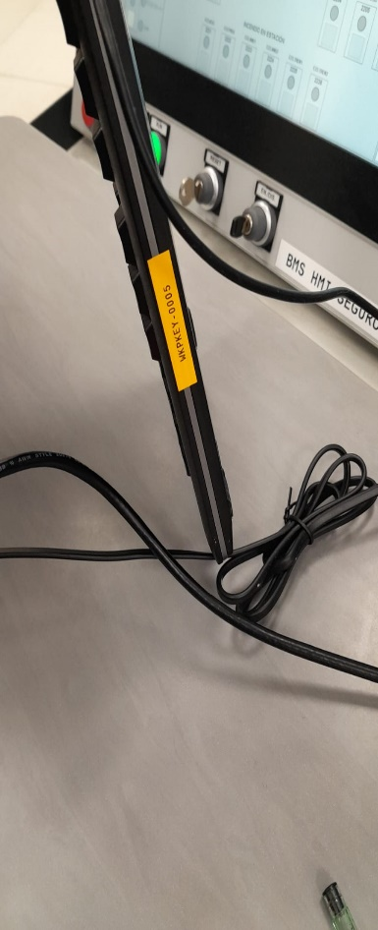
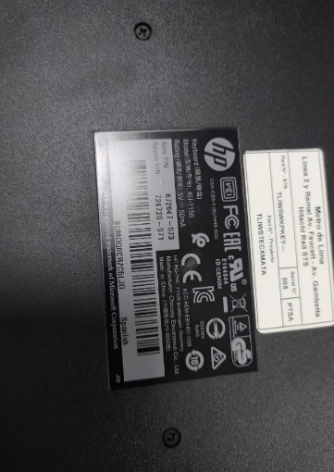

WKPKEY-0005 |  |  | SERIE: BDMGQOCRZELJG

 |  | MOUSE
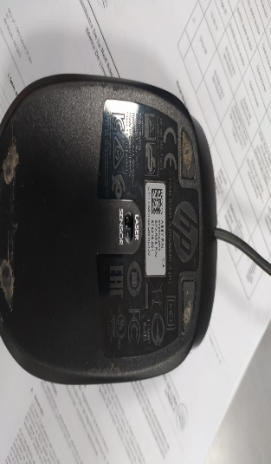

WKPMOU-0005 |  |  | SERIE: FCMHLOAQWBC1Z2

 | 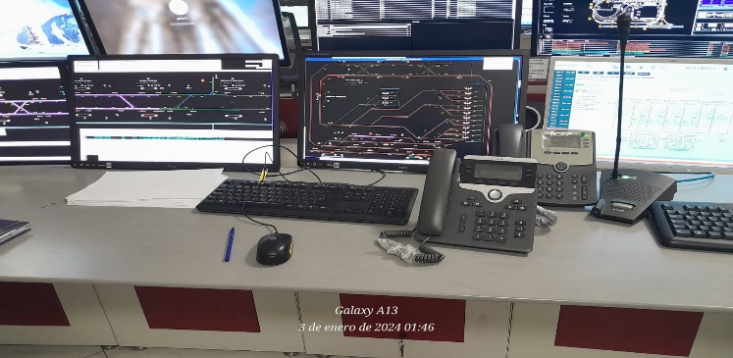

 | PC TCS PCO - SUPERVISION

 |  | TECLADO
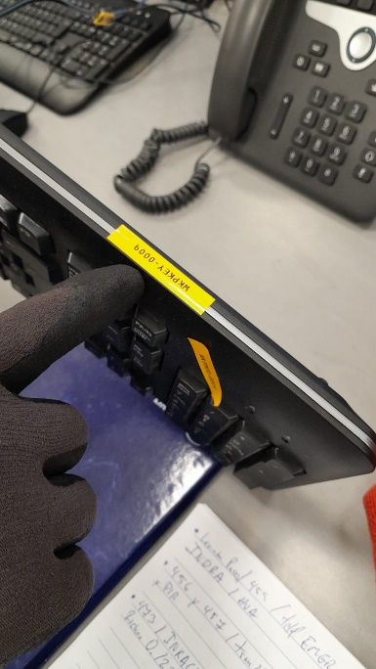
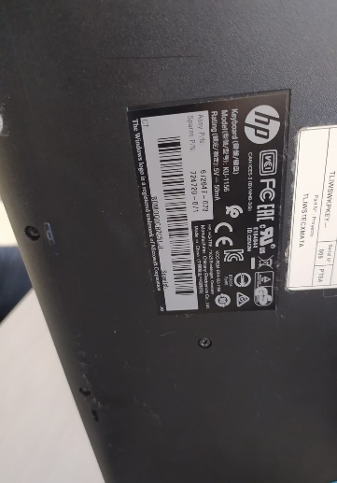

WKPKEY-0009 |  |  | SERIE: BDMGQOCRZC5LJL

 |  | MOUSE
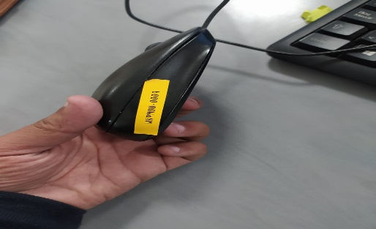
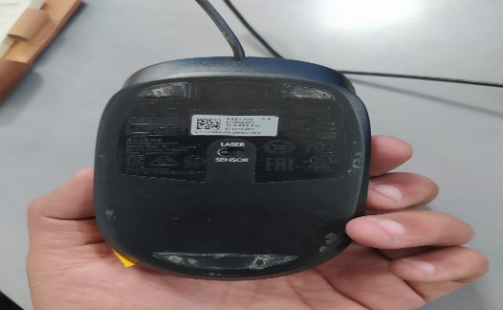

WKPMOU-0009 |  |  | SERIE: FCMHLOAQWBCQWX

 | 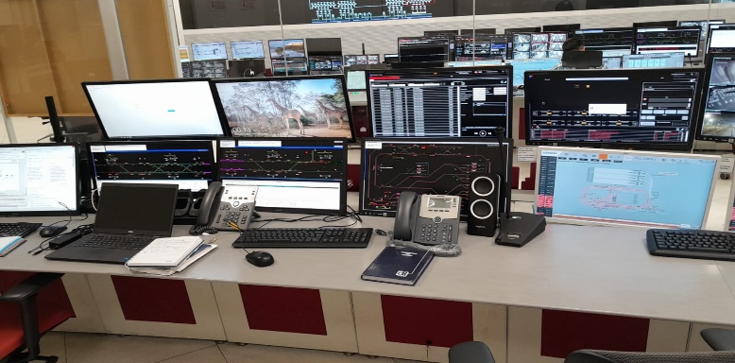

 | PC TCS PCO - OYM

 |  | TECLADO
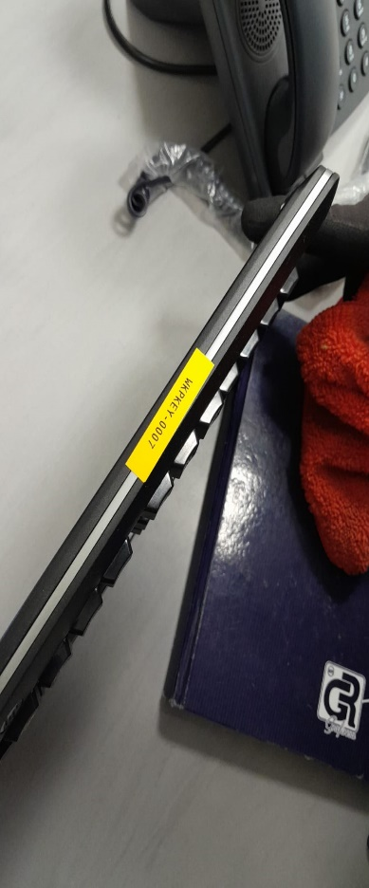
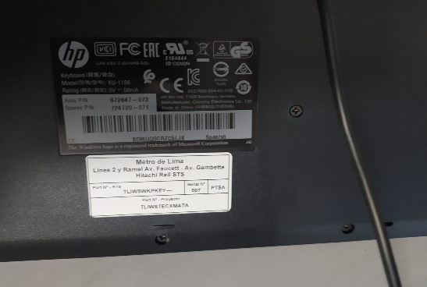

WKPKEY-0007 |  |  | SERIE: BDMGQOCRZC5LJK

 |  | MOUSE
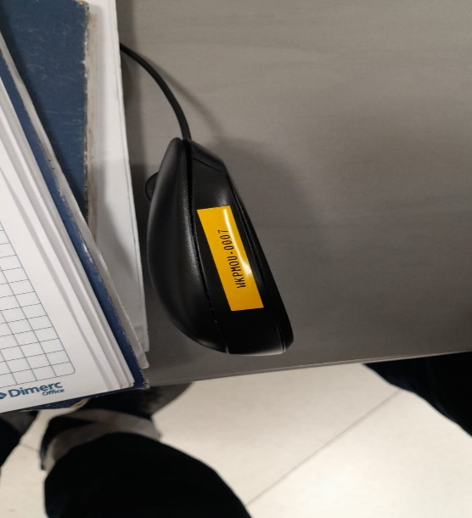
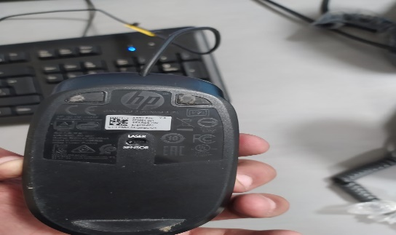

WKPMOU-0007 |  |  | SERIE: FCMHLOAQWBC1Z1

